SAP_Daten-Export
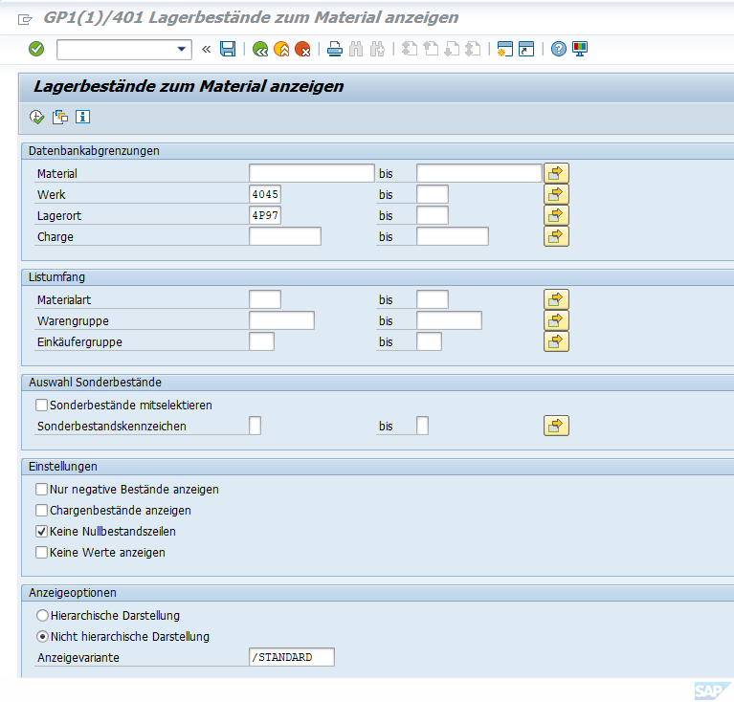
SAP Rückstände und Bedarfe

SAP Transaktion | YYFP

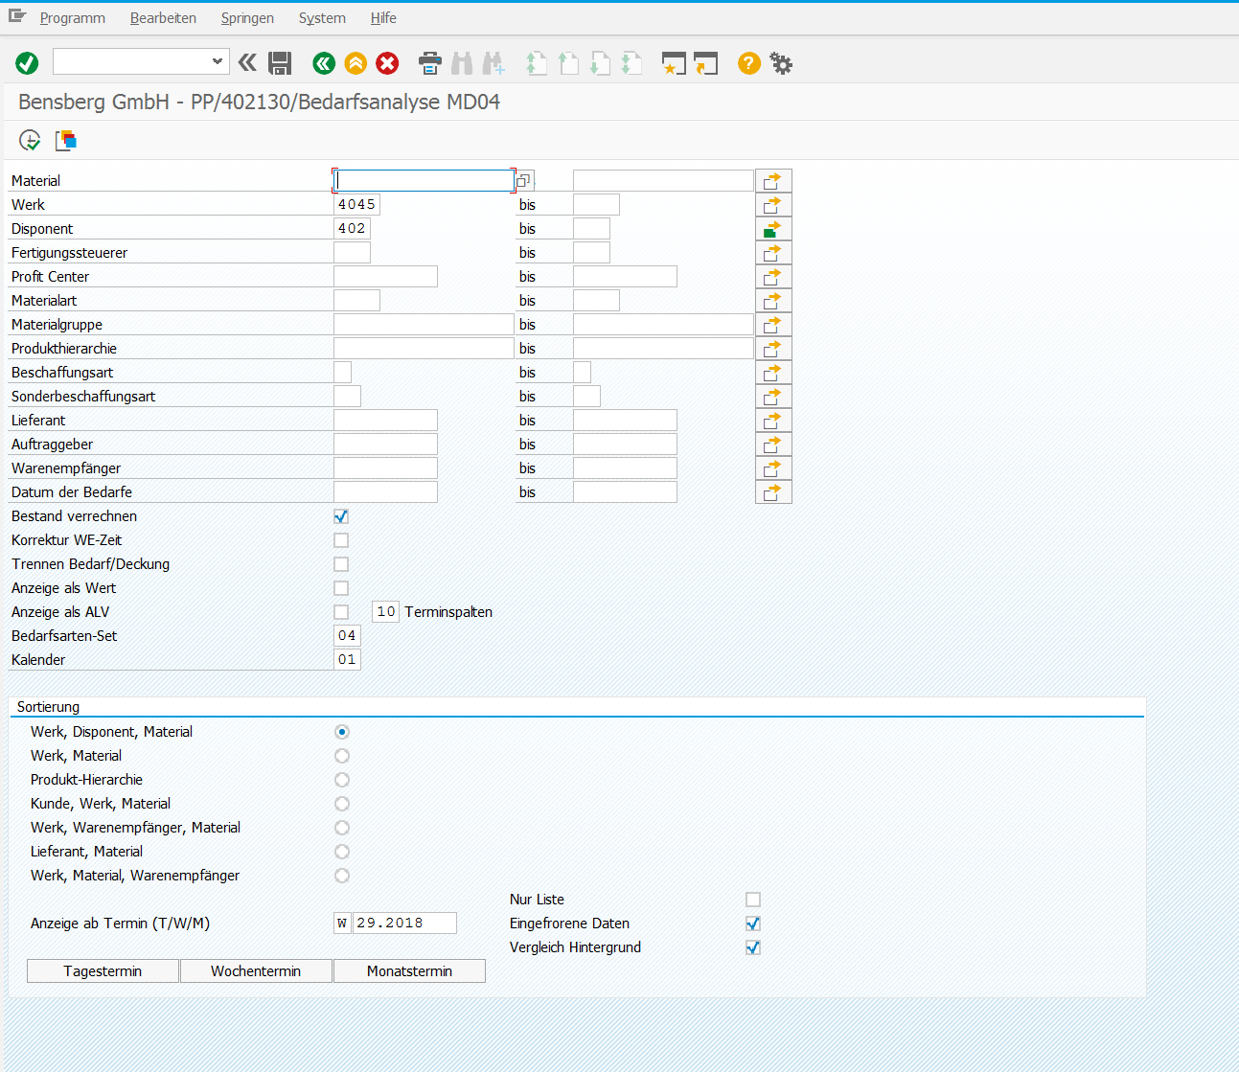
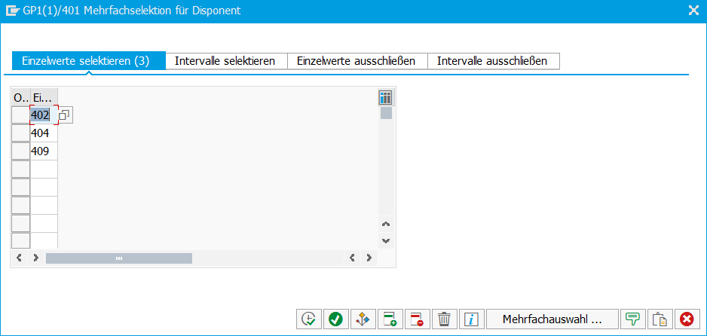

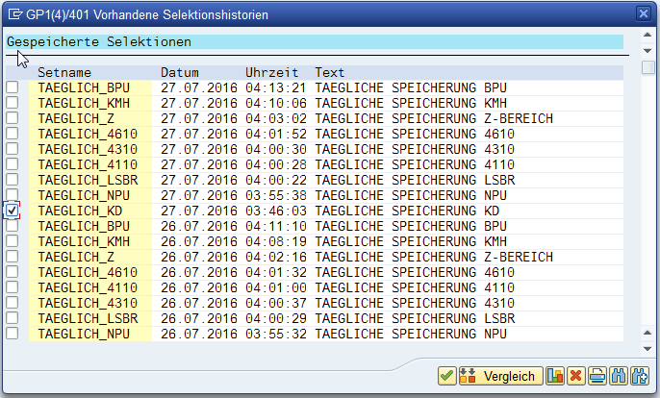
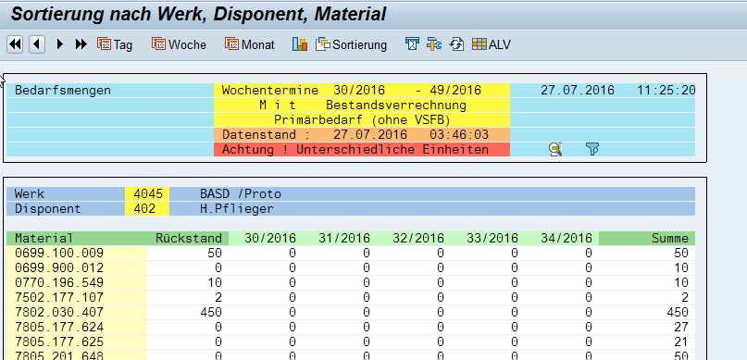

 |  | Selektion auf Baugruppen

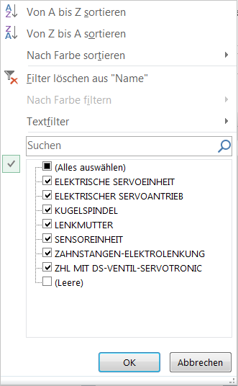

SAP Ausbringung

SAP Transaktion | MB51

SAP Transaktion MB51; Werk 4045; Bewegungsart 101 (WE Wareneingang); Buchungsdatum = Zeitraum KW (aufsteigend sortieren); Filter Materialkurztext = ZAHNSTANGEN-ELEKTROLENKUNG und ELEKTRISCHER SERVOANTRIEB, Filter Bestellung ausschließen = 604*, Filter Menge in ErfassME 1 bis 9.999; BwA Bewegungsart (aufsteigend sortieren) Flache Liste und Export in Excel

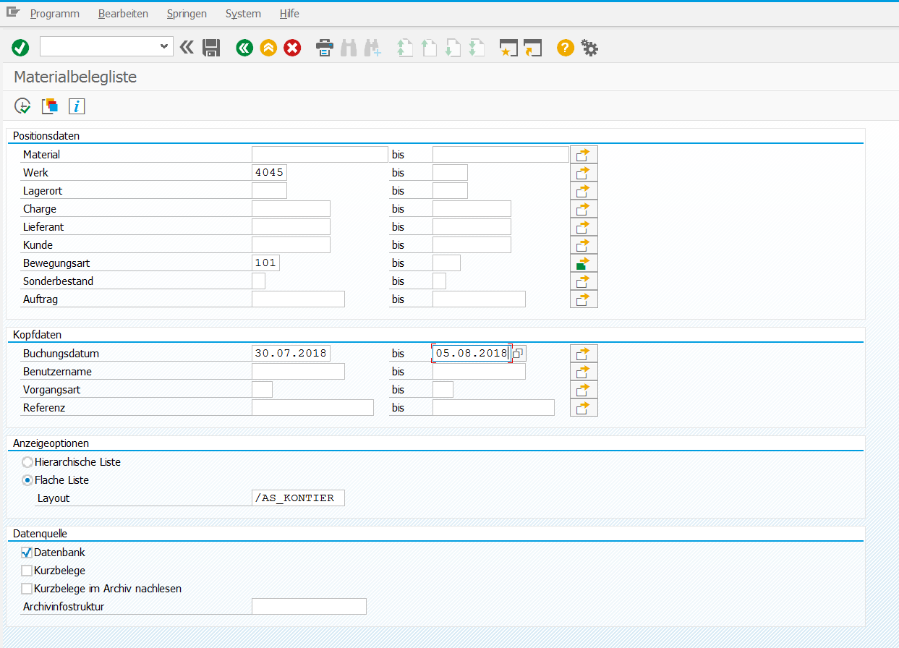


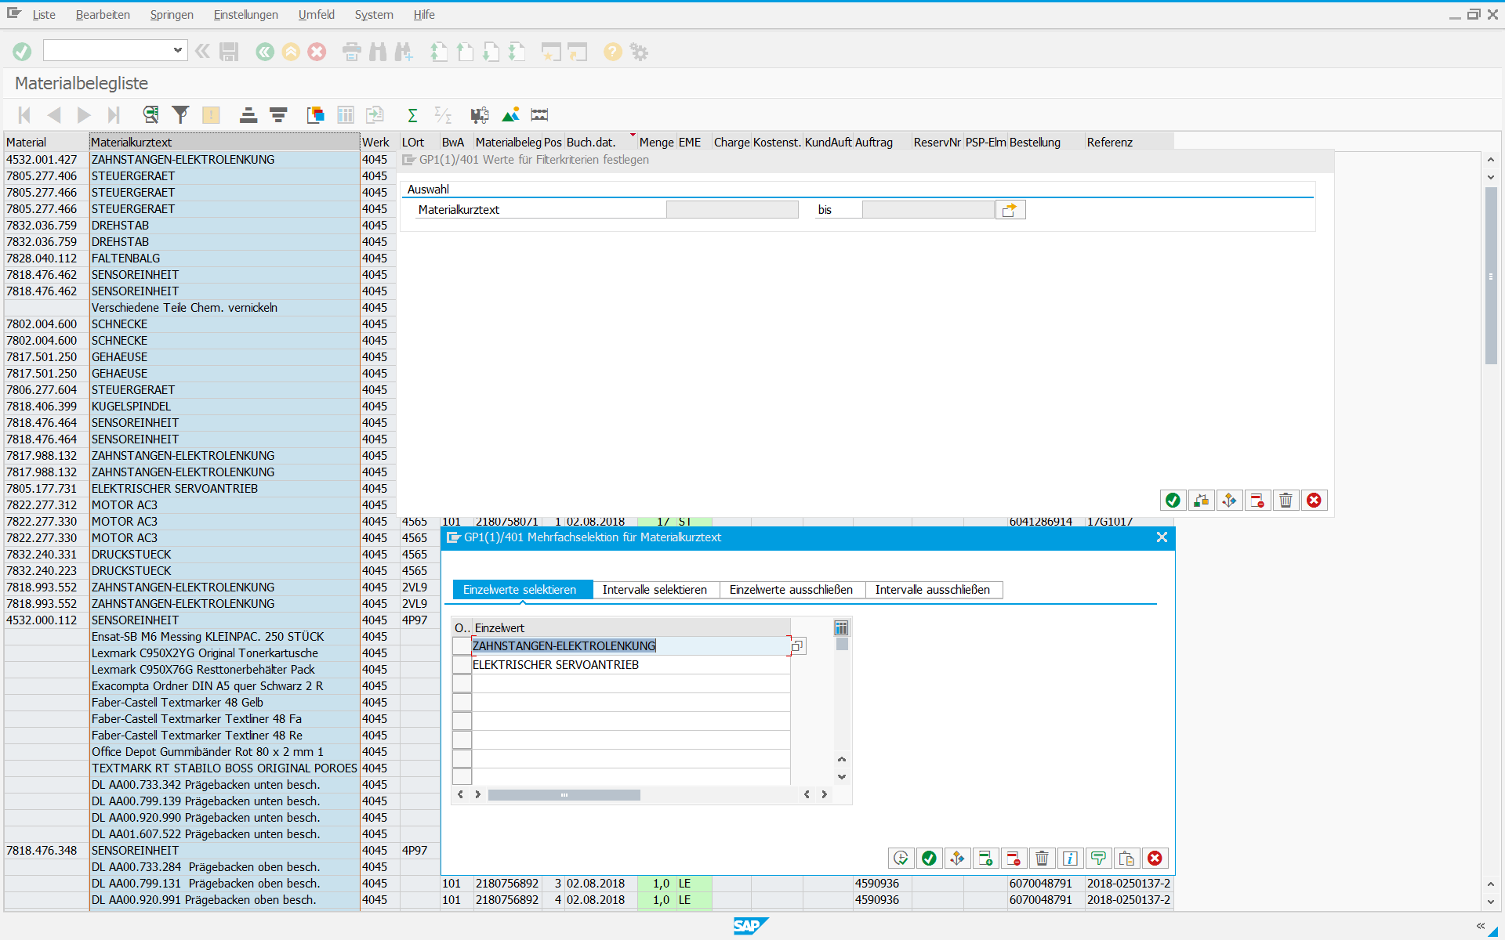

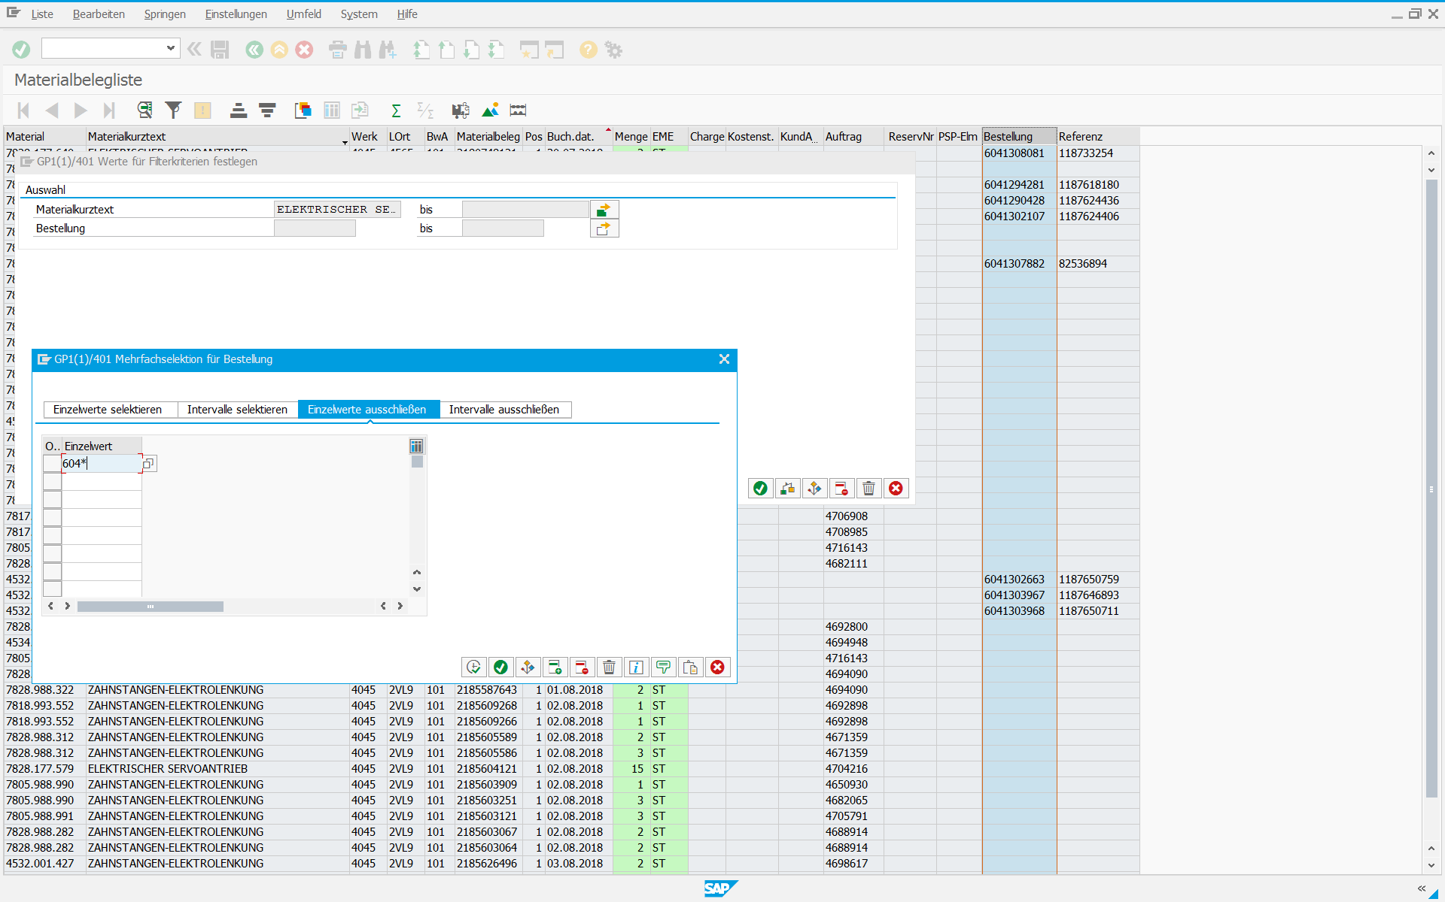

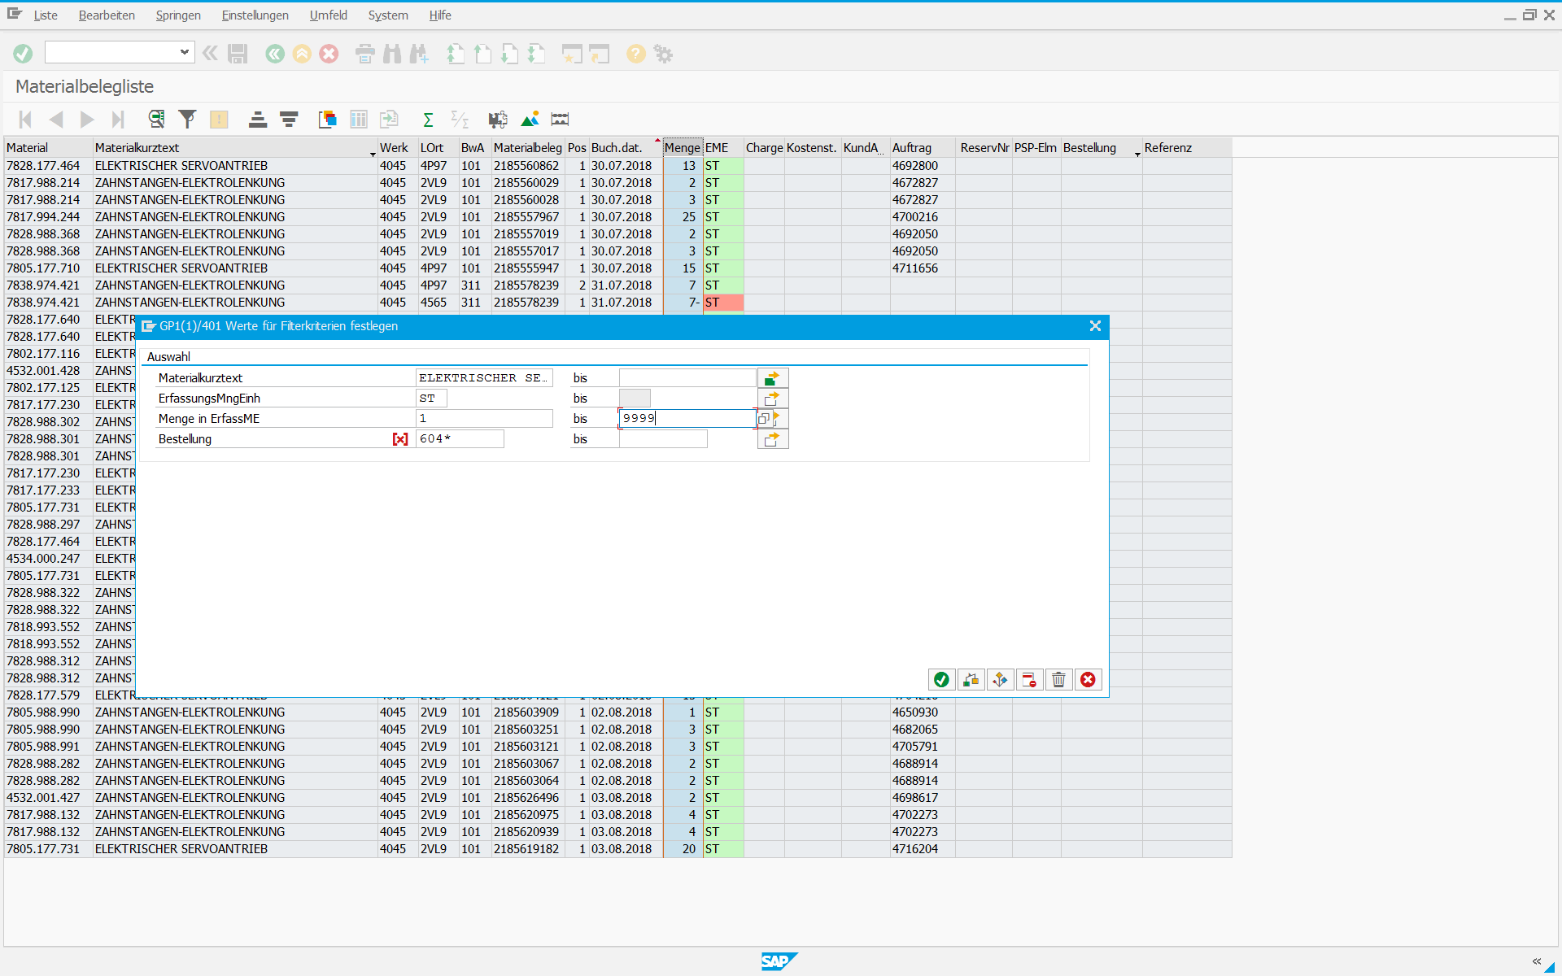

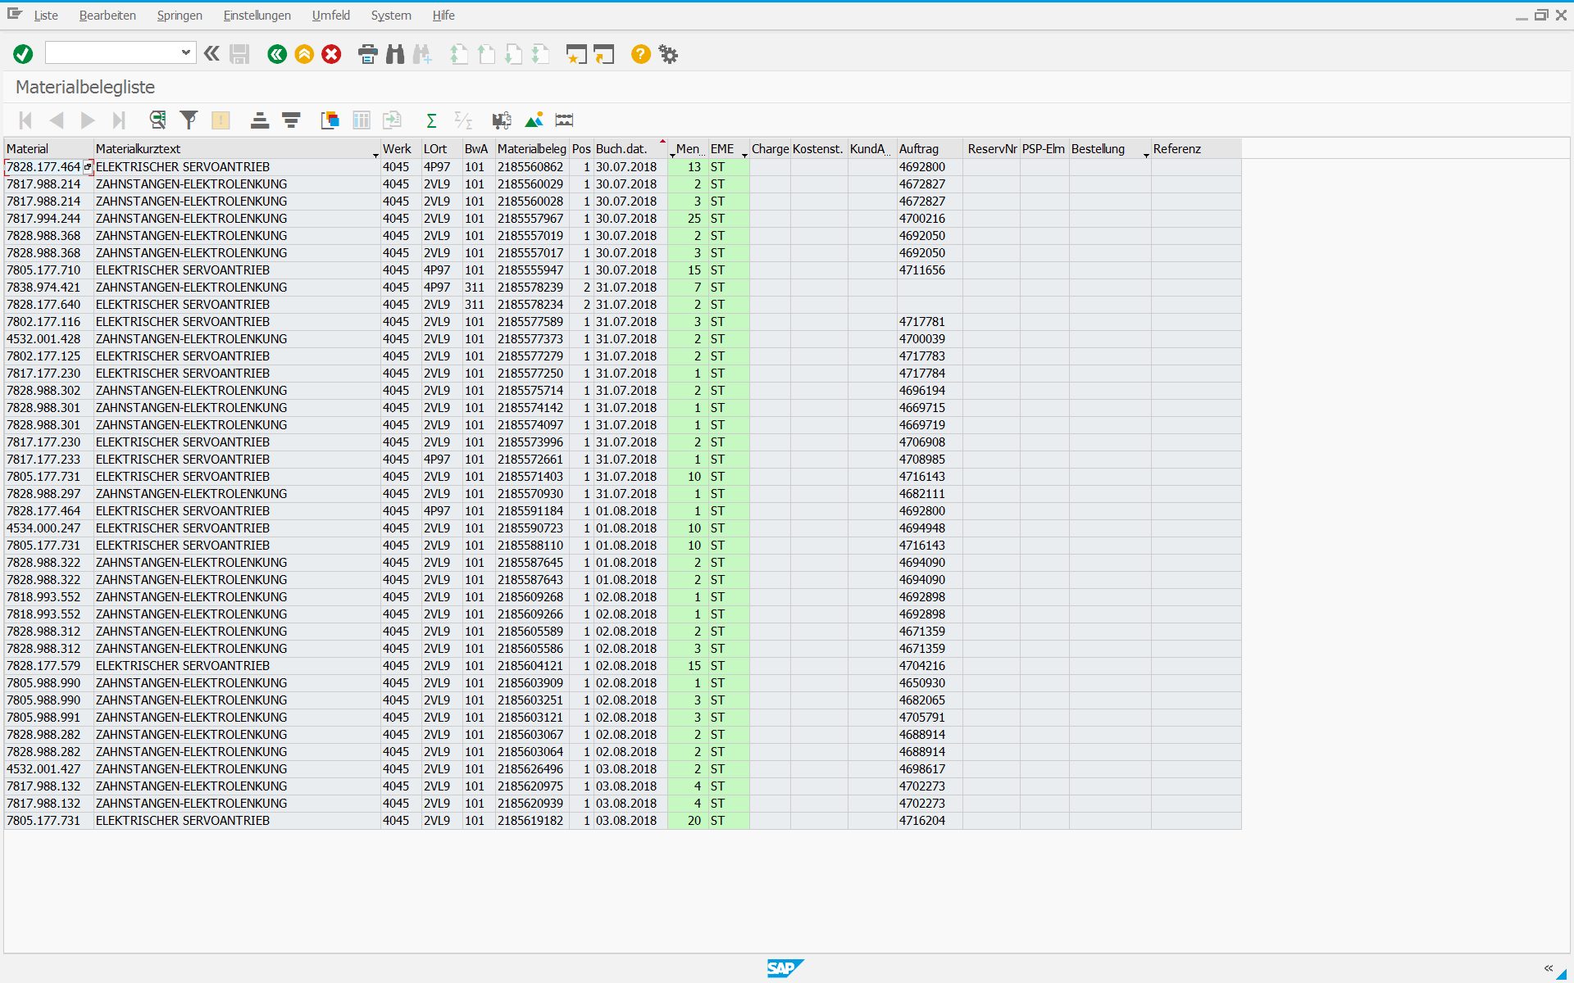

SAP Lieferliste

SAP Transaktion | MB51

SAP Transaktion MB51; Werk 4045; Bewegungsart 601 (WL WarenausLieferung) und 975 (WA HF/Fert.teile KST); Buchungsdatum = Zeitraum KW (aufsteigend sortieren); Filter Materialkurztext = ZAHNSTANGEN-ELEKTROLENKUNG und ELEKTRISCHER SERVOANTRIEB, Flache Liste und Export in Excel

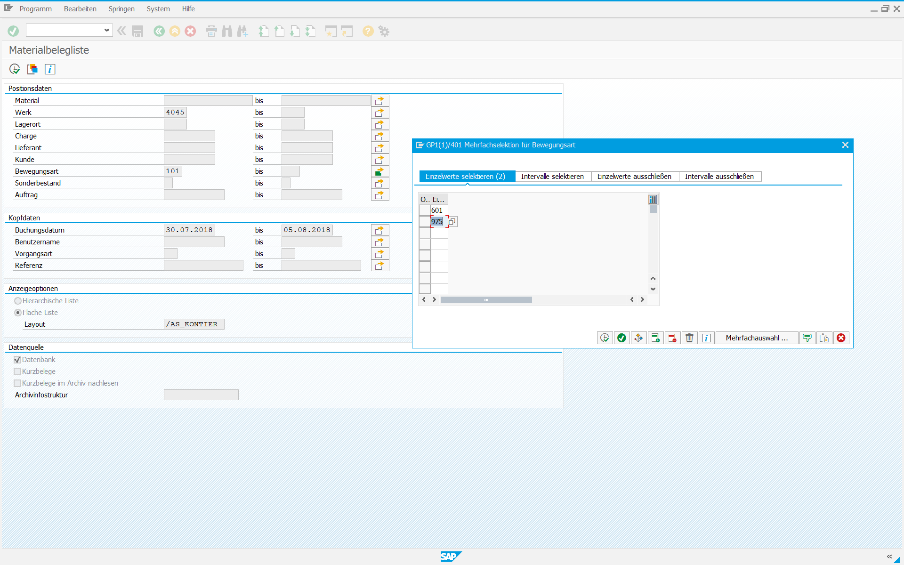

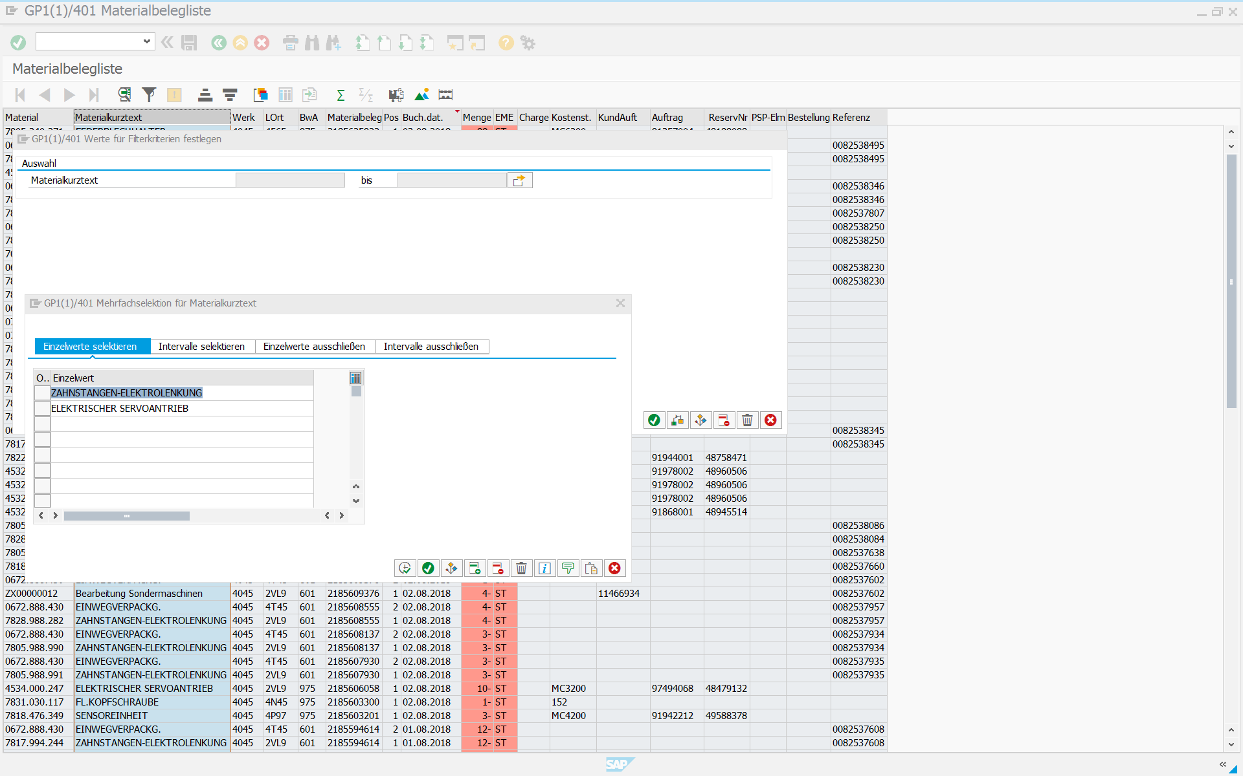

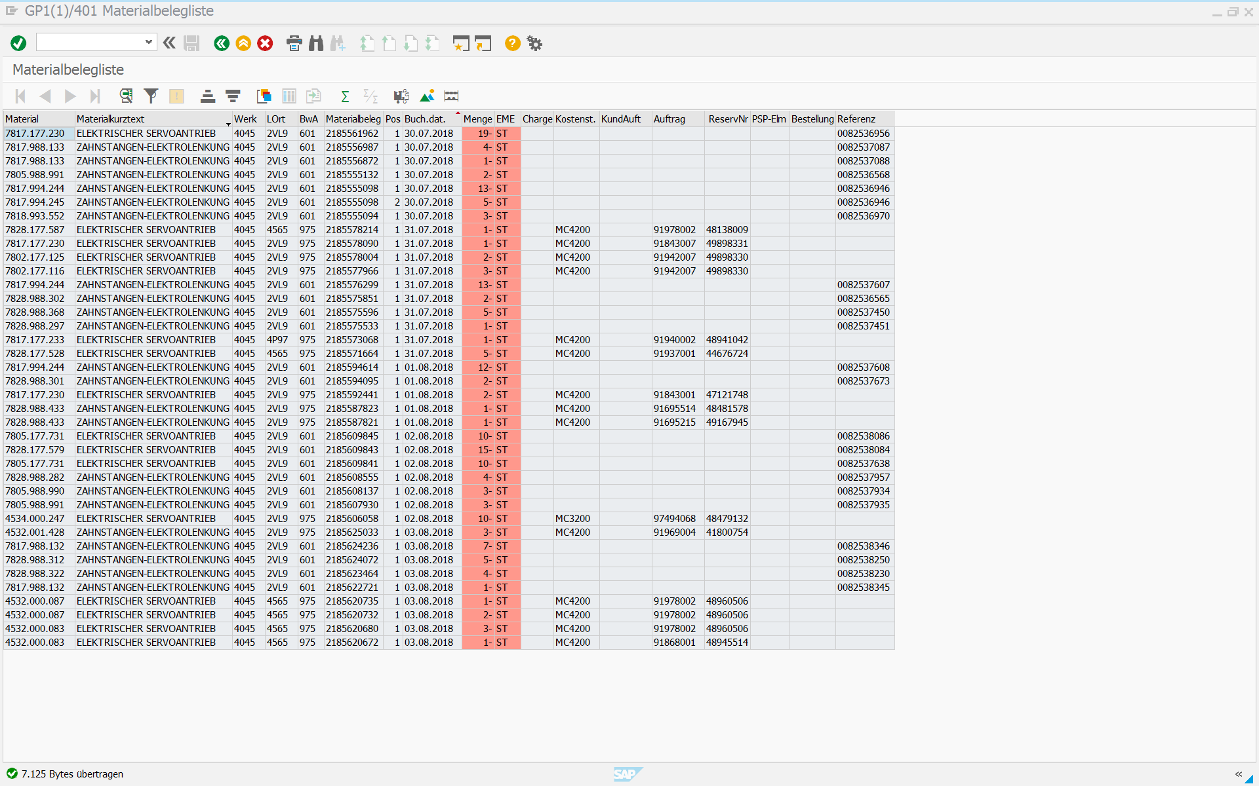

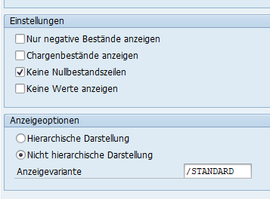
- Alle SCU-, Sensor-, etc. -materialnr. kopieren (Montageplanung -> KW_X) und einfügen bei Arbeitsblatt „Bestand“ ab A2
o Alle eingefügten Nummern markieren und Duplikate entfernen
- Alle Materialnr. kopieren
- SAP MB52
o Materialnr. einfügen (W4045, keine Nullbestände, nicht hierarchische Darstellung)
o Ausführen
o Liste -> Exportieren -> Tabellenkalkulation (Excel MHTML)
- Alles kopieren (aus erstellte Excel-Datei)
o Einfügen in Montageplanung Arbeitsblatt „Bestand“ ab B3
- Materialnr. in Spalte B alle markieren und (Montageplanung „Bestand“) als Zahl formatieren (Warndreieck bei Excel) oder als „Text in Spalten“ (Daten -> Text in Spalten -> Fertig stellen)

- Evtl. Formeln in Montageplanung KW_X nachziehen (Bestandsmenge SCU, Sensor, etc.)

